distribution
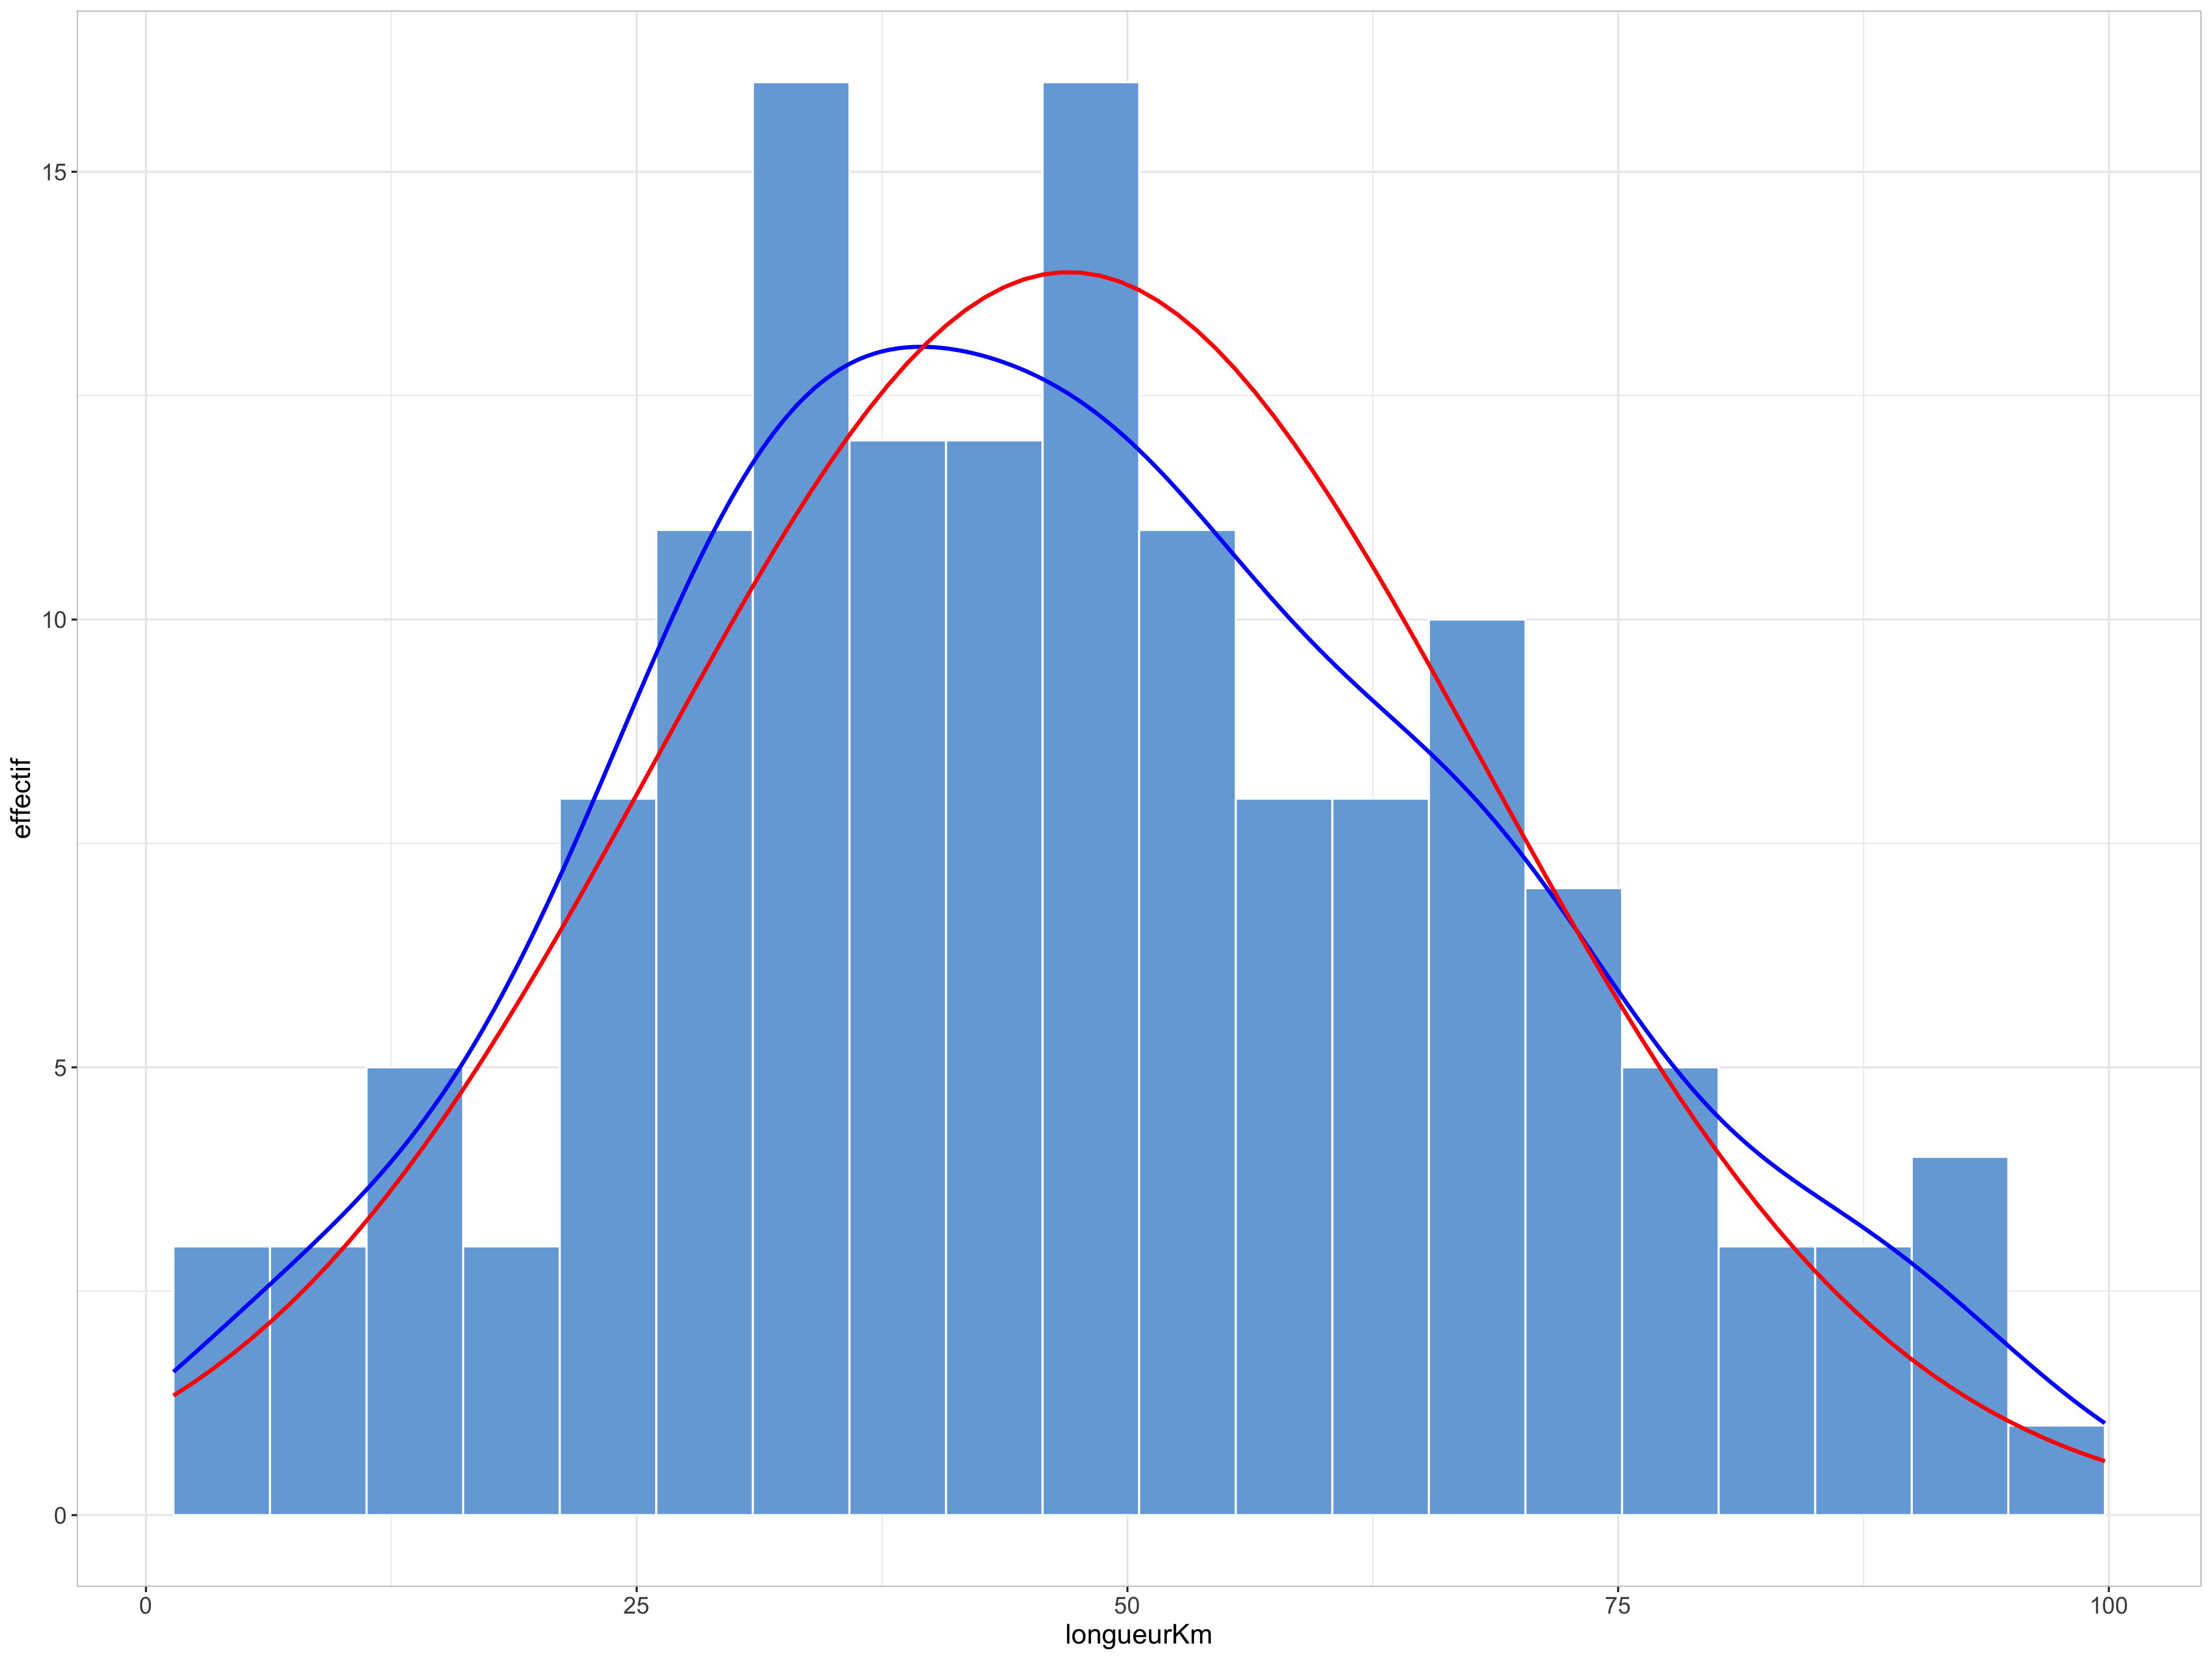
Longueur des routes toutes catégories confondues : distribution fortement asymétrique, sensiblement éloignée d'une distribution normale comme l'illustre la comparaison entre l'histogramme (ou la courbe bleue de densité) et la courbe rouge qui représente la distribution normale de même moyenne et même écart-type

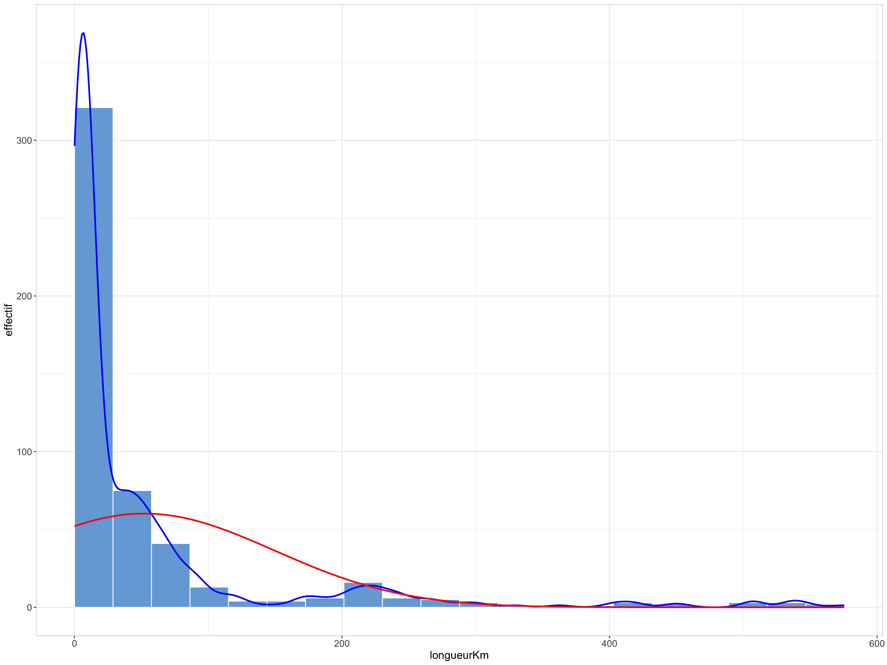

Longueur des routes départementales : distribution légèrement asymétrique mais beaucoup plus proche d'une distribution normale

correlations
Etape préliminaire : ajout d'une colonne (colonne H, surlignée en jaune) pour obtenir le nombre total de véhicules par jour pour chaque route
Il faut pour cela faire la somme des colonnes E, F et G
Pour cela on peut soit utiliser la fonction SOMME (choix effectué ici), soit additionner directement le contenu des 3 cellules pour chaque ligne
Dans le 2 cas, on commence par la 2ème ligne et on étend la formule grâce à la poignée en bas à droite de la cellule dans laquelle on a inséré ou tapé la formule
Avec la fonction SOMME : =SOMME(E2:G2)
En additionnant directement : =E2+F2+G2

Excel affiche un message d'avertissement : "La formule omet des cellules adjacentes"
Cela vient du fait que nous n'avons pas pris en compte les colonnes C et D qui contiennent aussi des valeurs numériques, mais ce n'est pas un problème car il s'agit bien de ce que nous voulions faire.
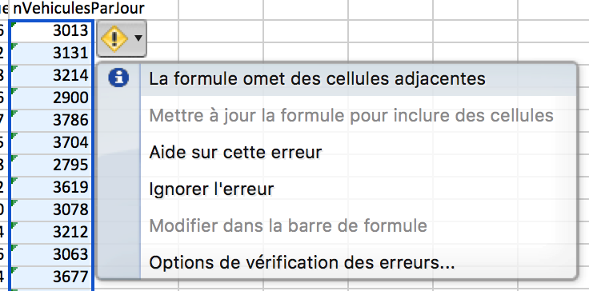

On peut ensuite répondre à la question "Dans quelle mesure le nombre de véhicules qui empruntent une route dépend-il de la longueur de cette route ?"
Pour cela, ce sont les corrélations qui vont nous renseigner.
Avant de passer au calcul du coefficient de corrélation, il est toujours préférable de commencer par une illustration, en l'occurrence un nuage de point.
 | nVehiculesParJour
118.6 | 3013
506.6 | 3131
362.4 | 3214
538.4 | 2900
149.7 | 3786
453.5 | 3704
401.7 | 2795
549.4 | 3619
508.8 | 3078
406.2 | 3212
278.5 | 3063
418.7 | 3677
241.3 | 2905
537.8 | 3354
446.4 | 2928
506.8 | 2934
575.5 | 2523
216.1 | 2383
417.6 | 2915
534.6 | 3027
207.5 | 612
181.8 | 769
237.6 | 636
227.9 | 565
226.1 | 497
169.2 | 514
179.6 | 665
259.7 | 562
289.2 | 633
211.9 | 713
205.1 | 688
268.5 | 237
187 | 526
241 | 622
241.8 | 647
245 | 563
266.9 | 470
118.6 | 584
225.5 | 462
167.9 | 435
229.9 | 401
247.8 | 703
297.4 | 532
329.5 | 516
305 | 502
91 | 526
102 | 682
123.6 | 626
114.7 | 661
227.5 | 684
...

Visuellement, il semble que le nombre total de véhicules par jour dépende en partie de la longueur des routes, mais cette tendance apparaît comme relativement modérée
Qu'en est-il du point de vue du coefficient de corrélation (on se limite aussi au coefficient de Pearson, car il n'y a pas de raison évidente d'après la figure de tester avec une corrélation de Spearman)
On utilise pour cela la fonction PEARSON, avec comme paramètres les valeurs des colonnes C et H
coefficient
0.82759008404
La valeur du coefficient de corrélation est plus élevée que ce que pourrait laisser supposer la figure.
Cela peut s'expliquer par le fait le nombre de routes à la fois longues et empruntées par de nombreux véhicules (partie en haut à droite du graphique) est beaucoup moins élevé que le nombre de routes représentées dans la partie en bas à gauche, pour lesquelles cette relation est plus forte

Voyons maintenant ce qu'il en est pour différentes catégories de routes
Pour cela on procède à l'identique, mais en se limitant aux lignes correspondant au type de route considéré
Autoroutes
 | nVehiculesParJour
118.6 | 3013
506.6 | 3131
362.4 | 3214
538.4 | 2900
149.7 | 3786
453.5 | 3704
401.7 | 2795
549.4 | 3619
508.8 | 3078
406.2 | 3212
278.5 | 3063
418.7 | 3677
241.3 | 2905
537.8 | 3354
446.4 | 2928
506.8 | 2934
575.5 | 2523
216.1 | 2383
417.6 | 2915
534.6 | 3027

coefficient
0.0034814071073

Nationales
 | nVehiculesParJour
207.5 | 612
181.8 | 769
237.6 | 636
227.9 | 565
226.1 | 497
169.2 | 514
179.6 | 665
259.7 | 562
289.2 | 633
211.9 | 713
205.1 | 688
268.5 | 237
187 | 526
241 | 622
241.8 | 647
245 | 563
266.9 | 470
118.6 | 584
225.5 | 462
167.9 | 435
229.9 | 401
247.8 | 703
297.4 | 532
329.5 | 516
305 | 502
91 | 526
102 | 682
123.6 | 626
114.7 | 661
227.5 | 684
95.3 | 658
174 | 559
226.7 | 443
169.7 | 686
205.4 | 668
217.1 | 529
90 | 503
131.7 | 445
194.2 | 688
109.9 | 574
114.6 | 555
207.5 | 736
261.1 | 506
220.9 | 550
209.8 | 694
217.3 | 657
97.4 | 807
82.3 | 663
195.5 | 712
28 | 581

coefficient
-0.2360235316

Départementales
 | nVehiculesParJour
34.2 | 240
49.3 | 200
77.3 | 193
16 | 311
49.8 | 218
58.1 | 252
65.8 | 214
39.4 | 251
42.3 | 204
42.3 | 211
26.4 | 247
35.4 | 309
73.4 | 240
53.1 | 274
53.6 | 262
99.8 | 241
28.6 | 282
49.8 | 345
70.9 | 288
53.6 | 186
90.3 | 133
32.7 | 229
51.9 | 274
41.2 | 203
32.3 | 224
64.3 | 238
50.5 | 310
26.3 | 205
71.3 | 240
29.1 | 286
33.2 | 224
70.8 | 269
32 | 216
53 | 261
24.1 | 239
44.4 | 249
33.1 | 241
43.4 | 307
39 | 281
54.5 | 279
9.4 | 212
90.9 | 190
36.9 | 218
46 | 192
59.3 | 242
43.9 | 234
55.7 | 202
55.2 | 223
37 | 232
47.3 | 265
...

coefficient
0.012827350085

Communales
 | nVehiculesParJour
0.9 | 235
13.5 | 189
10 | 135
10.4 | 178
7.6 | 204
5.6 | 215
5.2 | 250
1.9 | 164
5 | 250
6.7 | 226
6.1 | 127
6 | 209
8 | 188
6.6 | 200
4.5 | 278
5.5 | 197
0.8 | 138
4.9 | 156
5.3 | 208
8 | 236
10.6 | 133
4.4 | 182
4 | 222
6.5 | 231
4.7 | 138
1.8 | 203
10.9 | 214
2.3 | 181
2.8 | 164
9.6 | 188
4.6 | 176
2.7 | 161
6.3 | 169
5.4 | 195
5.3 | 258
6 | 227
8.5 | 156
0.7 | 180
2.6 | 166
5.3 | 198
8.7 | 183
7.3 | 140
7.2 | 250
2.9 | 146
5.6 | 215
9.6 | 191
2.9 | 166
4 | 218
11.7 | 193
4.7 | 175
...

coefficient
-0.02835265416

Quelque soit le type de route considéré, la corrélation est très faible voire inexistante
La corrélation positive observée toutes catégories confondues s'explique donc surtout par le fait que la longueur des routes et leur fréquentation sont très différentes en fonction de leur type.

comparaisonLongueur
On cherche ici à répondre à la question "Les routes départementales sont-elles plus courtes en moyenne que les routes nationales ?".
Le plus simple pour répondre à ce type de question est de passer par un tableau croisé dynamique.
Nous allons ici mettre la variable indépendante typeRoute dans "Etiquettes de lignes" (pour afficher sur des lignes séparées ses modalités),
et la variable dépendante longueurKm dans "Valeurs".

Comme il s'agit d'une variable quantitative, Excel calcule la somme par défaut, c'est-à-dire dans ce cas la longueur cumulée de routes de différents types.
Ce n'est pas forcément inintéressant, mais ça ne répond pas à la question posée.
Nous allons donc changer de type de calcul effectué sur les valeurs en cliquant sur le petit point d'interrogation à droite de "Somme sur longueurKm",
et en choisissant "Moyenne" à la place de "Somme" dans "Synthèse par :" (cf. copie d'écran ci-dessous)
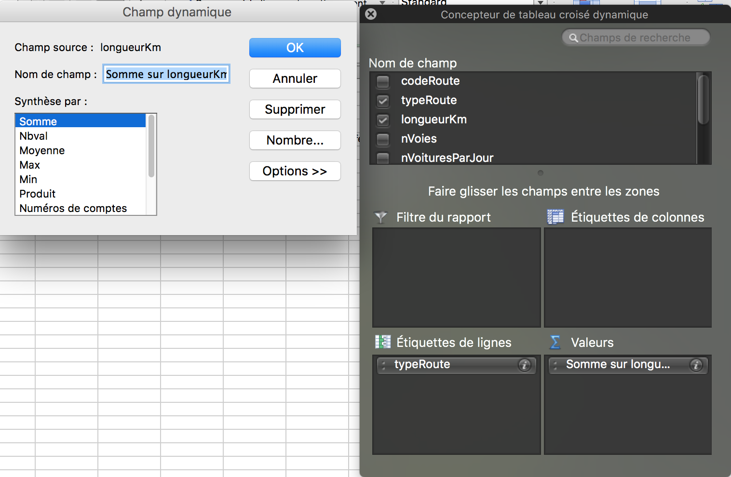

Le tableau croisé obtenu ci-dessous nous permet de comparer directement la longueur moyenne des routes en fonction du type de route
(pour la lisibilité de l'explication, le tableau croisé dynamique est ici dupliqué pour séparer les différentes étapes, mais on pourrait faire tout cela dans le même tableau)
Rappel : si vous utilisez LibreOffice Calc au lieu d'Excel, le principe est le même mais ce type de tableau récapitulatif est appelé table de pilote

Moyenne sur longueurKm
Étiquettes de lignes | Somme
autoroute | 408.43
communale | 6.1058419244
departementale | 47.005369128
nationale | 193.492
Total | 52.203529412

Si on souhaite prendre en compte également le nombre de voies dans la comparaison, il suffit de l'ajouter en colonnes

Moyenne sur longueurKm | Étiquettes de colonnes
Étiquettes de lignes | 1 | 2 | 3 | 4 | Total
autoroute |  |  | 415.37333333 | 387.6 | 408.43
communale | 6.0689243028 | 6.3375 |  |  | 6.1058419244
departementale | 47.360833333 | 45.534482759 |  |  | 47.005369128
nationale | 194.43863636 | 186.55 |  |  | 193.492
Total | 37.980481928 | 35.910666667 | 415.37333333 | 387.6 | 52.203529412

Comme dans notre jeu de données, les seules routes à 3 ou 4 voies sont des autoroutes, on peut masquer cette ligne dans "Etiquettes de lignes"
Il suffit de décocher la case "Autoroute", et le symbole de filtre activé apparaît

Moyenne sur longueurKm | Étiquettes de colonnes
Étiquettes de lignes | 1 | 2 | Total
communale | 6.0689243028 | 6.3375 | 6.1058419244
departementale | 47.360833333 | 45.534482759 | 47.005369128
nationale | 194.43863636 | 186.55 | 193.492
Total | 37.980481928 | 35.910666667 | 37.663673469

Quelque soit le type de route considéré, on obtient des valeurs moyennes proches pour les routes à une ou deux voies.
En considérant que les routes prises en compte dans notre jeu de données sont un échantillon, on peut alors s'interroger sur la significativité de cette différence

BONUS SUR LES INTERVALLES DE CONFIANCE

Pour apporter des éléments de réponse, une possibilité est de calculer les intervalles de confiance
Rappel : il n'est pas indispensable de calculer les intervalles de confiance dans votre dossier,
mais quand vous faites une comparaison entre valeurs moyennes il est souhaitable de pouvoir nuancer un peu vos conclusions
en prenant en compte la taille des échantillons comparés et leur variabilité.
Pour cela, même si vous n'allez pas plus loin les deux premières étapes vous seront utiles.

On a besoin pour cela de prendre en compte non seulement la moyenne, mais aussi l'écart-type (avec la fonction ECARTYPE) et le nombre de valeurs
pour l'écart-type on choisit bien sûr "Ecartype" dans "Synthèse par :"

Ecartype sur longueurKm | Étiquettes de colonnes
Étiquettes de lignes | 1 | 2 | Total
communale | 2.9361591303 | 2.9834318133 | 2.9389653755
departementale | 21.305115557 | 20.371010142 | 21.071361329
nationale | 69.668291195 | 41.177700276 | 66.626347182
Total | 62.324634592 | 51.236941839 | 60.715970101

Et pour le nombre de valeurs on choisit "Nbval"

NB sur longueurKm | Étiquettes de colonnes
Étiquettes de lignes | 1 | 2 | Total
communale | 251 | 40 | 291
departementale | 120 | 29 | 149
nationale | 44 | 6 | 50
Total | 415 | 75 | 490

Cela nous permet de calculer l'erreur-type (écart-type divisé par la racine du nombre de valeurs) pour chacune des catégories qui nous intéresse

N voies | 1 | 2 | Tous nombres de voies confondus
communale | 0.18532872096 | 0.47172198869 | 0.17228520148
departementale | 1.9448820634 | 3.7828016172 | 1.726233181
nationale | 10.502890076 | 16.810725743 | 9.4223883796
Tous types confondus | 3.0593959862 | 5.9163324326 | 2.742867941

On remarque que l'erreur-type est plus importante sur les échantillons de petite taille

Et à partir de cela, les limites minimum et maximum des intervalles de confiance
(on va ici prendre en considération les intervalles de confiance à 95%, c'est-à-dire deux erreur-types de part et d'autre de la moyenne)
Limite inférieure de l'intervalle de confiance à 95%
N voies | 1 |  | 2 |  | Tous nombres de voies confondus
 | lim. inf | lim. sup. | lim. inf | lim. sup. | lim. inf | lim. sup.
communale | 5.6982668609 | 6.4395817447 | 5.3940560226 | 7.2809439774 | 5.7612715214 | 6.4504123273
departementale | 43.471069206 | 51.25059746 | 37.968879524 | 53.100085993 | 43.552902766 | 50.457835489
nationale | 173.43285621 | 215.44441652 | 152.92854851 | 220.17145149 | 174.64722324 | 212.33677676
Tous types confondus | 31.861689955 | 44.0992739 | 24.078001801 | 47.743331532 | 32.177937587 | 43.149409351

En observant le chevauchement des intervalles de confiance entre nombre de voies, on peut conclure qu'il n'y a pas de différences significatives entre les longueurs des routes à une ou deux voies
En effet, quelque soit le critère retenu (comparaison au sein d'un type de route particulier ou toutes catégories confondues), il y a toujours chevauchement entre intervalles de confiance
En revanche, toutes les différences de longueur moyenne entre types de routes sont significatives, car il n'y a jamais de chevauchement entre intervalles de confiance

Comment obtenir la même chose graphiquement
L'application en ligne utilisée dans le cadre du cours ne permet pas directement de filtrer les données selon 2 critères à la fois,
mais on peut copier-coller des sous-ensembles de données dans des fichiers séparés (par exemple un sous-ensemble constitué des routes à une voie, ou encore le sous-ensemble contitué des routes communales)

Exemple de comparaison entre routes à une ou deux voies, tous types confondus (dans ce cas, pas besoin d'enregistrer un sous-ensemble dans un nouveau fichier, il suffit d'utiliser le nombre de voies comme variable de filtrage)
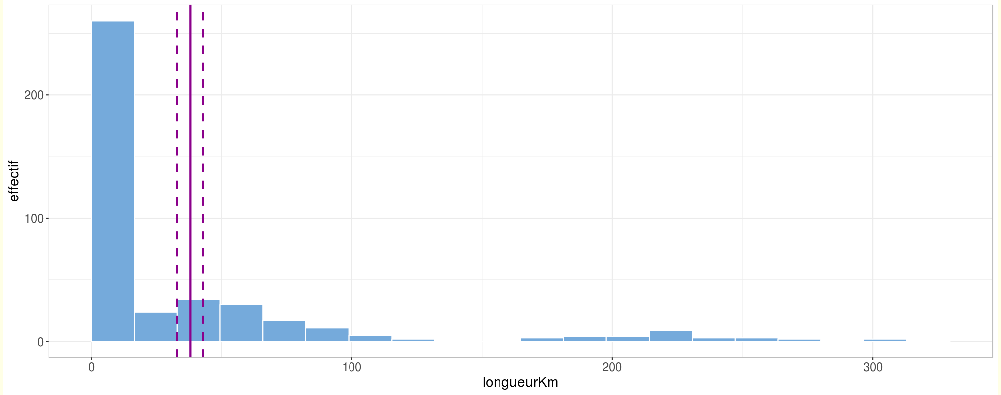

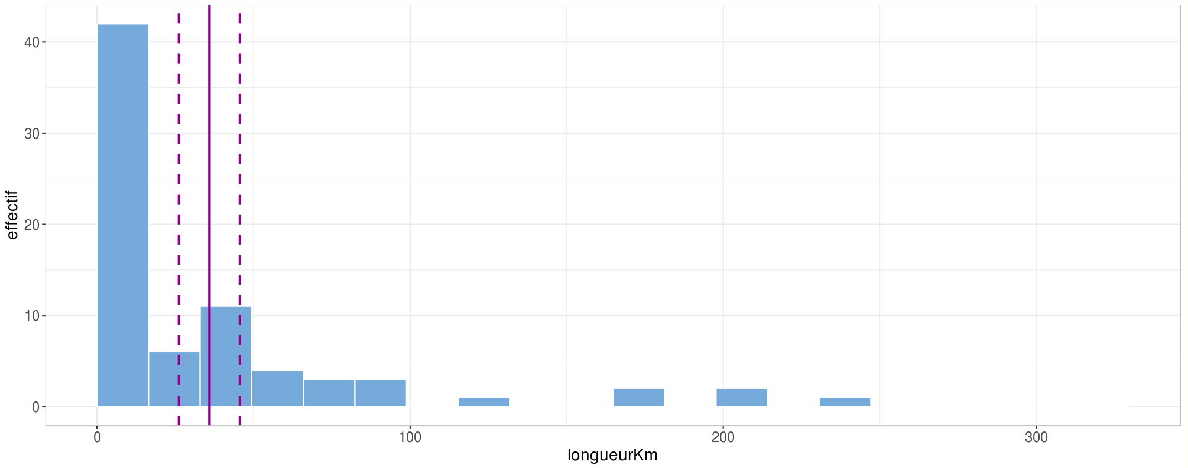

En comparant les figures affichées à la même échelle, on voit qu'il y a chevauchement entre les intervalles de confiance, et donc pas de différence significative.
Un élément pour nuancer cette comparaison entre routes à une ou deux voies (valable pour la méthode par le calcul et la méthode graphique) : ici les intervalles de confiance sont obtenus avec la méthode dite "paramétrique".
On suppose donc que les échantillons analysés sont tirés d'une population normale, ce que n'est du tout évident dans ce cas.
En revanche, si on applique la comparaison graphique avec des intervalles de confiance obtenus par la méthode non-paramétrique (avec des simulations multiples), on aboutit à la même conclusion

